GiaoDien
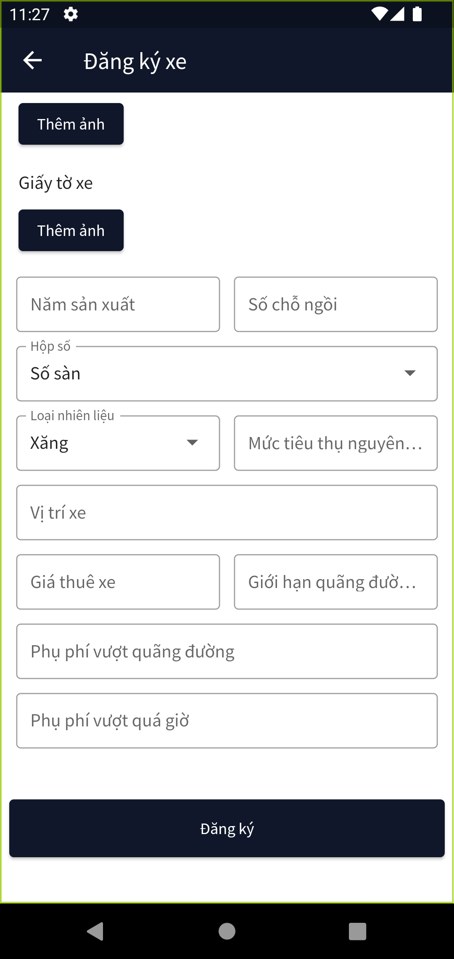
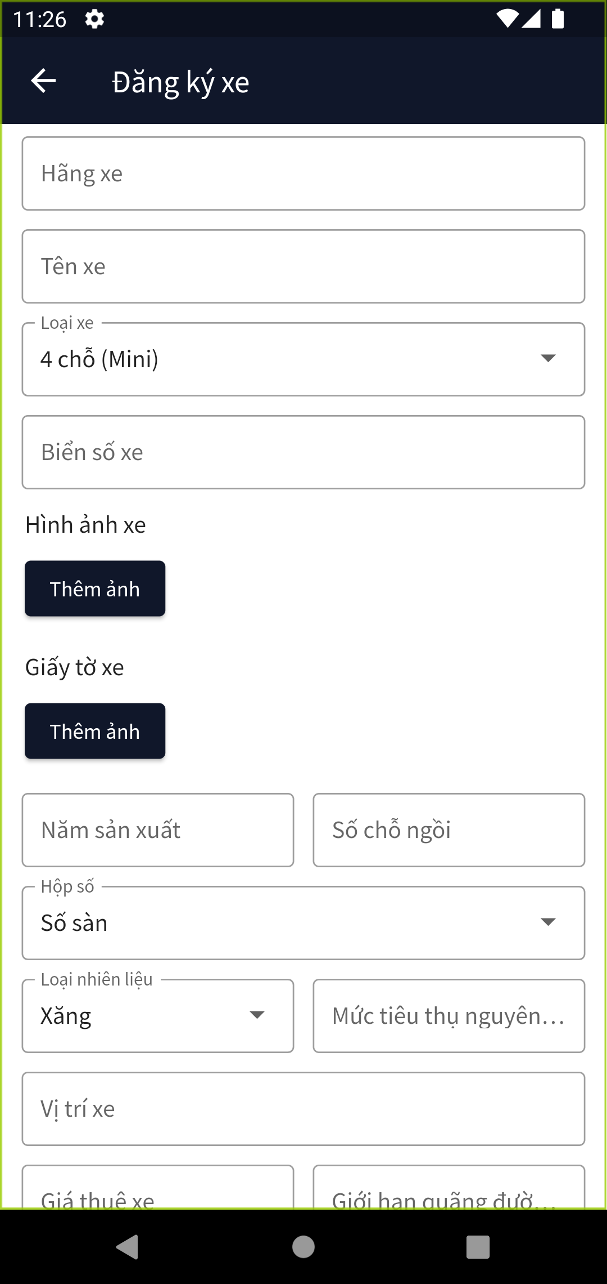
Posts and Telecommunications Institute of Technology |  | Thiết kế | Tài liệu phát triển | Tên hệ thống | Ứng dụng cho thuê xe |  | Người tạo | Nguyễn Trung Hiếu | Ngày tạo | 3/10/2023
 |  |  |  |  |  |  | Người cập nhật |  | Ngày cập nhật
 |  |  |  | Màn hình (ID) | Car_Registration | Màn hình (Tên) | Đăng ký xe

 | 1. Giao diện

Xu ly chi tiet
Posts and Telecommunications Institute of Technology |  |  |  |  |  |  | Thiết kế |  | Tài liệu phát triển | Tên hệ thống | Ứng dụng cho thuê xe |  |  |  |  |  | Người tạo | Nguyễn Trung Hiếu | Ngày tạo | 3/10/2023
 |  |  |  |  |  |  |  |  |  |  |  |  |  |  |  |  | Người cập nhật |  | Ngày cập nhật
 |  |  |  |  |  |  |  |  |  | Màn hình (ID) | Car_Registration |  |  | Màn hình (Tên) |  |  | Đăng ký xe

 | 4.Xử lý chi tiết

 |  | 1. Hiển thị ban đầu
 |  |  | 1. Hiển thị màn hình ở trạng thái ban đầu

 |  |  |  | [Vùng nhập]
 |  |  |  | No | Tên hạng mục |  |  | Nội dung hiển thị |  |  |  | Giá trị |  |  |  | Sử dụng |  | Ghi chú
 |  |  |  | 1 | Hãng xe |  |  | Hãng xe |  |  |  | Empty |  |  |  | Có thể
 |  |  |  | 2 | Tên xe |  |  | Tên xe |  |  |  | Empty |  |  |  | Có thể
 |  |  |  | 3 | Loại xe |  |  | Loại xe |  |  |  | Giá trị đầu tiên trong danh sách |  |  |  | Có thể
 |  |  |  | 4 | Biển số xe |  |  | Biển số xe |  |  |  | Empty |  |  |  | Có thể |  | Biển số xe phải đúng theo mẫu
 |  |  |  | 5 | Năm sản xuất |  |  | Năm sản xuất |  |  |  | Empty |  |  |  | Có thể
 |  |  |  | 6 | Sỗ chỗ ngồi |  |  | Sỗ chỗ ngồi |  |  |  | Empty |  |  |  | Có thể
 |  |  |  | 7 | Hộp số |  |  | Hộp số |  |  |  | Giá trị đầu tiên trong danh sách |  |  |  | Có thể
 |  |  |  | 8 | Loại nguyên liệu |  |  | Loại nguyên liệu |  |  |  | Giá trị đầu tiên trong danh sách |  |  |  | Có thể
 |  |  |  | 9 | Mức tiêu thụ nguyên liệu |  |  | Mức tiêu thụ nguyên liệu |  |  |  | Empty |  |  |  | Có thể
 |  |  |  | 10 | Vị trí xe |  |  | Vị trí xe |  |  |  | Empty |  |  |  | Có thể
 |  |  |  | 11 | Giá thuê xe |  |  | Giá thuê xe |  |  |  | Empty |  |  |  | Có thể
 |  |  |  | 12 | Giới hạn quãng đường |  |  | Giới hạn quãng đường |  |  |  | Empty |  |  |  | Có thể
 |  |  |  | 13 | Phụ phí vượt quãng đường |  |  | Giới hạn quãng đường |  |  |  | Empty |  |  |  | Có thể
 |  |  |  | 14 | Phụ phí vượt quá giờ |  |  | Phụ phí vượt quá giờ |  |  |  | Empty |  |  |  | Có thể

 |  | 2. Chọn ảnh
 |  |  | 1. Nhấn nút thêm ảnh
 |  |  | 2. Chọn ảnh


 |  | 3. Xử lý đăng ký
 |  |  | 1. Nhấn nút đăng ký
 |  |  | 2. Xứ lý check
 |  |  |  | No | Tên hạng mục |  |  | Nội dung check |  |  |  |  | Message
 |  |  |  | 1 | Hãng xe |  |  | Trường hợp chưa nhập, báo lỗi |  |  |  |  | Vui lòng nhập hãng xe
 |  |  |  | 2 | Tên xe |  |  | Trường hợp chưa nhập, báo lỗi |  |  |  |  | Vui lòng nhập tên xe
 |  |  |  | 3 | Biển số xe |  |  | Trường hợp chưa nhập, báo lỗi |  |  |  |  | Vui lòng nhập biển số xe
 |  |  |  | 4 | Biển số xe |  |  | Trường hợp nhập biến số xe không đúng định dạng |  |  |  |  | Biển số xe không hợp lệ
 |  |  |  | 5 | Năm sản xuất |  |  | Trường hợp chưa nhập, báo lỗi |  |  |  |  | Vui lòng nhập năm sản xuất
 |  |  |  | 6 | Sỗ chỗ ngồi |  |  | Trường hợp chưa nhập, báo lỗi |  |  |  |  | Vui lòng nhập số chỗ ngồi
 |  |  |  | 7 | Mức tiêu thụ nguyên liệu |  |  | Trường hợp chưa nhập, báo lỗi |  |  |  |  | Vui lòng nhập mức tiêu thụ nguyên liệu
 |  |  |  | 8 | Vị trí xe |  |  | Trường hợp chưa nhập, báo lỗi |  |  |  |  | Vui lòng nhập vị trí xe
 |  |  |  | 9 | Giá thuê xe |  |  | Trường hợp chưa nhập, báo lỗi |  |  |  |  | Vui lòng nhập giá thuê xe
 |  |  |  | 10 | Giới hạn quãng đường |  |  | Trường hợp chưa nhập, báo lỗi |  |  |  |  | Vui lòng nhập phụ phí quãng đường
 |  |  |  | 11 | Phụ phí vượt quãng đường |  |  | Trường hợp chưa nhập, báo lỗi |  |  |  |  | Vui lòng nhập phụ phí vượt quãng đường
 |  |  |  | 12 | Phụ phí vượt quá giờ |  |  | Trường hợp chưa nhập, báo lỗi |  |  |  |  | Vui lòng nhập phụ phí vượt quá giờ

 |  |  | 3. Xử lý đăng ký
 |  |  |  | Thông báo |  | Trường hợp |  |  |  |  |  |  |  |  | Message Code
 |  |  |  | SUCCESS |  | Đăng ký thành công |  |  |  |  |  |  |  |  | Đăng ký xe thành công
 |  |  |  | FAIL |  | Đăng ký xe thất bại |  |  |  |  |  |  |  |  | Lỗi trong quá trình đăng ký

